Лист 1
Прайс-лист
МИР ПРЯЖИ

В валюте: руб. (курс 1).
Цены указаны на 07.08.2020

№ | Номенклатура/ Характеристика номенклатуры | Описание | Изображение | Артикул | Цена | Ед. | Остаток | Ссылка на сайт
 | Шпагат джутовый 1100 Текс 50 м | Шпагат джутовый 1100 Текс 50 м |  | ДЖ 50 шпаг | 27.10 |  |  | Изображение
 | Шпагат джутовый 1100 Текс 50 м |  |  |  | 27.10 | упак | 5 | Изображение
 | Шпагат джутовый ШД5 100% джут 109 я 100 м суровый | Шпагат джутовый ШД5 100% джут 109 я 100 м суровый | 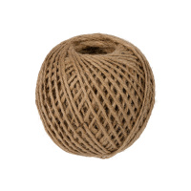 | ШД5 | 55.83 |  |  | Изображение
 | Шпагат джутовый ШД5 100% джут 109 я 100 м суровый |  |  |  | 55.83 | шт | 1 | Изображение
 | Шпагат хлопковый крученый 2мм (неокрашенный) 100м | Шпагат хлопковый крученый 2мм (неокрашенный) 100м | 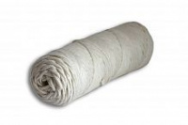 | Шпагат Х 2мм неокр. | 166.69 |  |  | Изображение
 | Шпагат хлопковый крученый 2мм (неокрашенный) 100м |  |  |  | 166.69 | упак | 34 | Изображение
 | Шпагат хлопковый крученый 3мм (голубой) 100м | Шпагат хлопковый крученый 3мм (голубой) 100м | 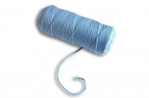 | Шпагат Х 3мм голубой | 201.24 |  |  | Изображение
 | Шпагат хлопковый крученый 3мм (голубой) 100м |  |  |  | 201.24 | упак | 4 | Изображение
 | Шпагат хлопковый крученый 3мм (неокрашенный) 100м | Шпагат хлопковый крученый 3мм (неокрашенный) 100м | 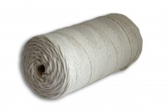 | Шпагат Х 3мм неокр. | 201.24 |  |  | Изображение
 | Шпагат хлопковый крученый 3мм (неокрашенный) 100м |  |  |  | 201.24 | упак | 26 | Изображение
 | Шпагат хлопковый крученый 3мм (светло розовый) 100м | Шпагат хлопковый крученый 3мм (светло розовый) 100м | 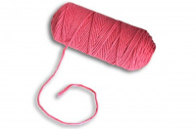 | Шпагат Х 3мм св.роз | 201.24 |  |  | Изображение
 | Шпагат хлопковый крученый 3мм (светло розовый) 100м |  |  |  | 201.24 | упак | 11 | Изображение
 | Шпагат хлопковый крученый 4 мм (голубой) 100м | Шпагат хлопковый крученый 4 мм (голубой) 100м |  | Шпагат Х 4мм голубой | 253.74 |  |  | Изображение
 | Шпагат хлопковый крученый 4 мм (голубой) 100м |  |  |  | 253.74 | упак | 9 | Изображение
 | Шпагат хлопковый крученый 4 мм (неокрашенный) 100м | Шпагат хлопковый крученый 4 мм (неокрашенный) 100м |  | Шпагат Х 4мм неокр. | 253.74 |  |  | Изображение
 | Шпагат хлопковый крученый 4 мм (неокрашенный) 100м |  |  |  | 253.74 | упак | 25 | Изображение
 | Шпагат хлопковый крученый 4 мм (розовый) 100м | Шпагат хлопковый крученый 4 мм (розовый) 100м |  | Шпагат Х 4мм роз. | 203.00 |  |  | Изображение
 | Шпагат хлопковый крученый 4 мм (розовый) 100м |  |  |  | 203.00 | упак | 30 | Изображение
 | Шпагат хлопковый крученый 4 мм (светло розовый) 100м | Шпагат хлопковый крученый 4 мм (светло розовый) 100м |  | Шпагат Х 4мм св.роз. | 253.74 |  |  | Изображение
 | Шпагат хлопковый крученый 4 мм (светло розовый) 100м |  |  |  | 253.74 | упак | 5 | Изображение
 | Шпагат хлопковый крученый 4 мм (темный джинс) 100м | Шпагат хлопковый крученый 4 мм (темный джинс) 100м | 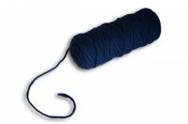 | Шпагат Х 4мм т.джинс | 253.74 |  |  | Изображение
 | Шпагат хлопковый крученый 4 мм (темный джинс) 100м |  |  |  | 253.74 | упак | 6 | Изображение
 | Шпагат хлопковый крученый 4 мм (черный) 100м | Шпагат хлопковый крученый 4 мм (черный) 100м | 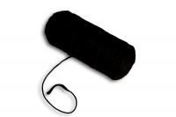 | Шпагат Х 4мм черный | 253.74 |  |  | Изображение
 | Шпагат хлопковый крученый 4 мм (черный) 100м |  |  |  | 253.74 | упак | 1 | Изображение
 | Шпагат хлопковый крученый 5 мм (неокрашенный) 100м | Шпагат хлопковый крученый 5 мм (неокрашенный) 100м |  | Шпагат Х 5мм неокр. | 296.63 |  |  | Изображение
 | Шпагат хлопковый крученый 5 мм (неокрашенный) 100м |  |  |  | 296.63 | упак | 26 | Изображение
 | Шпагат хлопчатобумажный ШХ1 100% хлопок 100 м | Шпагат хлопчатобумажный ШХ1 100% хлопок 100 м | 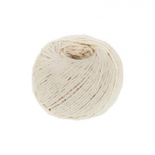 | ШХ1 | 49.07 |  |  | Изображение
 | Шпагат хлопчатобумажный ШХ1 100% хлопок 100 м |  |  |  | 49.07 | упак | 10 | Изображение
 | Шпагат хлопчатобумажный ШХ2 100% хлопок 50 м 55 я ± 5 % | Шпагат хлопчатобумажный ШХ2 100% хлопок 50 м 55 я ± 5 % | 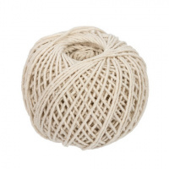 | ШХ2 | 93.83 |  |  | Изображение
 | Шпагат хлопчатобумажный ШХ2 100% хлопок 50 м 55 я ± 5 % |  |  |  | 93.83 | шт | 3 | Изображение
 | Шпагат хлопчатобумажный ШХ3 100% хлопок 50 м 55 я ± 5 % | Шпагат хлопчатобумажный ШХ3 100% хлопок 50 м 55 я ± 5 % | 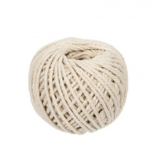 | ШХ3 | 133.33 |  |  | Изображение
 | Шпагат хлопчатобумажный ШХ3 100% хлопок 50 м 55 я ± 5 % |  |  |  | 133.33 | шт | 5 | Изображение

